Cronograma Daviplata
Cronograma de Pagos - Daviplata |  |  | 474 | Municipios

Estrategias de Pagos para Cajas Extendidas

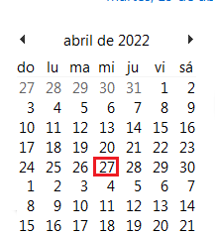
Aplica para 423 Municipios
Distribución por Puntos y Poblaciones de acuerdo a la siguiente Matriz, ver Columna Matriz en la asignación de Puntos

Matriz | Municipios | Observaciones

B1 | 423 | Se realiza dispersion de todos los digitos a 1 dia

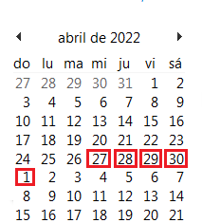
Estrategias de Pagos para Cargue a 5 Dias

Aplica para 23 Municipios
Distribución por Puntos y Poblaciones de acuerdo a la siguiente Matriz, ver Columna Matriz en la asignación de Puntos

Matriz | Municipios | Observaciones
C1 | 23 | Se Asigna PyC (5 Dias) de atención por Punto (Cargue digitos terminados del 1 al 2 el dia 1 , Cargue digitos terminados del 3 al 4 el dia 2 ,Cargue digitos terminados del 5 al 6 el dia 3 ,Cargue digitos terminados del 7 al 8 el dia 4 y Cargue digitos terminados del 9 al 0 el dia 5

Estrategias de Pagos para Cargue a 10 Días

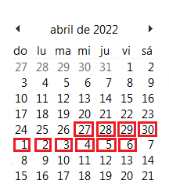
Aplica para 28 Municipios
Distribución por Puntos y Poblaciones de acuerdo a la siguiente Matriz, ver Columna Matriz en la asignación de Puntos

Matriz | Municipios | Observaciones

D1 | 28 | Se Asigna PyC (10 Dias) de atención por Punto (Cargue digitos terminados del 1, el dia 1 , Cargue digitos terminados del 2, el dia 2, Cargue digitos terminados del 3, el dia 3, Cargue digitos terminados del 4, el dia 4, Cargue digitos terminados del 5, el dia 5, Cargue digitos terminados del 6, el dia 6, Cargue digitos terminados del 7, el dia 7, Cargue digitos terminados del 8, el dia 8; Cargue digitos terminados del 9, el dia 9, Cargue digitos terminados del 0, el dia 10.

